Portada
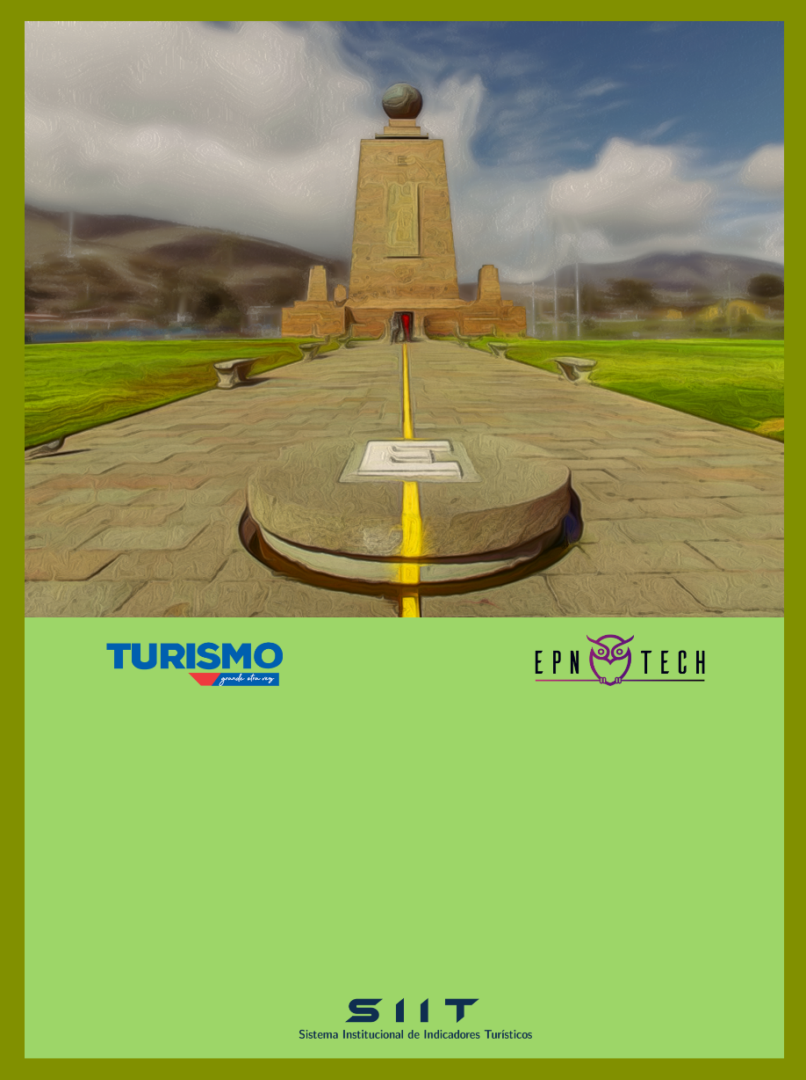

PRODUCTO 1: Encuesta de Ocupación Hotelera

Subproducto 1.4: Anexo Estadístico Mensual
Periodo: Mayo 2020

ÍNDICE

Indice
INDICE

Cifras a mayo de 2020

N° | CONTENIDO

1 | Matriz 4x4
2 | Tasa de Ocupación Hotelera
3 | Tarifa por Habitación Ocupada
4 | Estancia Media
5 | Habitaciones Vendidas
6 | Ingresos
7 | Llegadas
8 | Pernoctaciones
9 | Establecimientos por Sector
10 | Empleo

Fuente: | Encuestas de ocupación hotelera

INICIO

Matriz 4x4
MATRIZ 4X4 DE LA HOTELERÍA EN QUITO

 | 3 Estrellas | 4 Estrellas | 5 Estrellas | Total
TOH | 10.8% | 11.4% | 8.2% | 9.9%
Pernoctaciones | 1,164 | 1,330 | 3,093 | 5,587
Estancia Media | 6.19 | 1.00 | 12.68 | 3.18
Tarifa Promedio | $47.27 | $46.03 | $69.85 | $54.79

ÍNDICE

TOH
TASA DE OCUPACIÓN HOTELERA

CATEGORÍA

Categoría | Tasa
3 estrellas | 10.84%
4 estrellas | 11.38%
5 estrellas | 8.21%
Total general | 9.89%

TIPO
CATEGORÍA Y TIPO
 | 3 estrellas | 4 estrellas | 5 estrellas
Hostal | 2.38%
Hotel | 19.42% | 12.74% | 8.45%
Tipo | Tasa
Hostal | 2.38%
Hotel | 11.84%
Total general | 9.89%

 |  | Tasa | Categoría
 |  | Tipo | 3 estrellas | 4 estrellas | 5 estrellas
 |  | Hostal | 2.38%
 |  | Hotel | 19.42% | 12.74% | 8.45%
 |  | Total general | 10.84% | 11.38% | 8.21%

ÍNDICE

Tarif x Hab Ocup
TARIFA POR HABITACIÓN OCUPADA

CATEGORÍA

Categoría | Tarifa
3 estrellas | $47.27
4 estrellas | $46.03
5 estrellas | $69.85
Total general | $54.79

TIPO

Tipo | Tarifa
Hostal | $272.62
Hotel | $51.91
Total general | $54.79

 | Tarifas | Categoría
 | Tipo | 3 estrellas | 4 estrellas | 5 estrellas
 | Hostal | $272.62
 | Hotel | $37.50 | $46.03 | $69.85
 | Total general | $47.27 | $46.03 | $69.85

ÍNDICE

Estancia Media
ESTANCIA MEDIA

CATEGORÍA

Categoría | Total
3 estrellas | 6.19
4 estrellas | 1.00
5 estrellas | 12.68
Total general | 3.18

TIPO
 | Total
Hacienda Turística
Hostal | 1.58
Hostería
Hotel | 3.22
Lodge
CATEGORÍA Y TIPO
 | 3 estrellas | 4 estrellas | 5 estrellas
Hacienda Turística
Hostal | 1.58
Hostería
Hotel | 7.64 | 1.00 | 12.68
Lodge
Tipo | Total
Hacienda Turística
Hostal | 1.58
Hostería
Hotel | 3.22
Lodge
Total general | 3.18

 |  | Total | Categoría
 |  | Tipo | 3 estrellas | 4 estrellas | 5 estrellas
 |  | Hacienda Turística
 |  | Hostal | 1.58
 |  | Hostería
 |  | Hotel | 7.64 | 1.00 | 12.68
 |  | Lodge
 |  | Total general | 6.19 | 1.00 | 12.68

ÍNDICE

Hab Vendidas
HABITACIONES VENDIDAS

CATEGORÍA

Categoría | Total
3 estrellas | 1156
4 estrellas | 1228
5 estrellas | 1291
Total general | 3675

TIPO
CATEGORÍA Y TIPO
 | 3 estrellas | 4 estrellas | 5 estrellas
Hostal | 48
Hotel | 1108 | 1228 | 1291
Tipo | Total
Hostal | 48
Hotel | 3627
Total general | 3675

 |  | Totales | Categoría
 |  | Tipo | 3 estrellas | 4 estrellas | 5 estrellas
 |  | Hostal | 48
 |  | Hotel | 1108 | 1228 | 1291
 |  | Total general | 1156 | 1228 | 1291

ÍNDICE

Ingresos
INGRESOS

CATEGORÍA

Categoría | Total
3 estrellas | $54,638.76
4 estrellas | $56,529.00
5 estrellas | $90,180.00
Total general | $201,347.76

TIPO
CATEGORÍA Y TIPO
 | 3 estrellas | 4 estrellas | 5 estrellas
Hostal | $13,085.76
Hotel | $41,553.00 | $56,529.00 | $90,180.00
Tipo | Total
Hostal | $13,085.76
Hotel | $188,262.00
Total general | $201,347.76

 |  | Totales | Categoría
 |  | Tipo | 3 estrellas | 4 estrellas | 5 estrellas
 |  | Hostal | $13,085.76
 |  | Hotel | $41,553.00 | $56,529.00 | $90,180.00
 |  | Total general | $54,638.76 | $56,529.00 | $90,180.00

ÍNDICE

Llegadas
LLEGADAS

CATEGORÍA

Categoría | Residentes | No Residentes
3 estrellas | 157 | 31
4 estrellas | 1324 | 2
5 estrellas | 232 | 12
Total general | 1713 | 45

TIPO

Tipo | Residentes | No Residentes
Hostal | 44 | 1
Hotel | 1669 | 44
Total general | 1713 | 45

 | Categoría
 | 3 estrellas |  | 4 estrellas |  | 5 estrellas
Tipo | Residentes | No Residentes | Residentes | No Residentes | Residentes | No Residentes
Hostal | 44 | 1
Hotel | 113 | 30 | 1324 | 2 | 232 | 12
Total general | 157 | 31 | 1324 | 2 | 232 | 12

ÍNDICE

Pernoctaciones
PERNOCTACIONES

CATEGORÍA

Categoría | Residentes | No Residentes
3 estrellas | 1120 | 44
4 estrellas | 1324 | 6
5 estrellas | 2948 | 145
Total general | 5392 | 195

TIPO

Tipo | Residentes | No Residentes
Hostal | 57 | 14
Hotel | 5335 | 181
Total general | 5392 | 195

 | Categoría
 | 3 estrellas |  | 4 estrellas |  | 5 estrellas
Tipo | Residentes | No Residentes | Residentes | No Residentes | Residentes | No Residentes
Hostal | 57 | 14
Hotel | 1063 | 30 | 1324 | 6 | 2948 | 145
Total general | 1120 | 44 | 1324 | 6 | 2948 | 145

ÍNDICE

Estab x SG
ESTABLECIMIENTOS POR SECTOR GEOGRÁFICO

CATEGORÍA Y TIPO
 | 3 estrellas | 4 estrellas | 5 estrellas
Hacienda Turística | 1 |  | 1
Hostal | 5
Hostería | 6 | 2 | 1
Hotel | 11 | 7 | 4
Lodge |  | 1 | 1

Establecimientos | Categoría
Tipo | 3 estrellas | 4 estrellas | 5 estrellas
Hacienda Turística | 1 |  | 1
Hostal | 5
Hostería | 6 | 2 | 1
Hotel | 11 | 7 | 4
Lodge |  | 1 | 1
Total general | 23 | 10 | 7

 | Establecimientos | Etiquetas de columna
 | Categoría | 3 estrellas | 4 estrellas | 5 estrellas | Total general
 | Eugenio Espejo | 8 | 3 |  | 11
 | La Delicia | 2 | 1 |  | 3
 | La Mariscal | 7 | 2 | 2 | 11
 | Los Chillos |  | 2 |  | 2
 | Manuela Sáenz | 2 | 2 | 1 | 5
 | Tumbaco | 4 |  | 4 | 8
 | Total general | 23 | 10 | 7 | 40

 | Establecimientos | Etiquetas de columna
 | Tipo | Hacienda Turística | Hostal | Hostería | Hotel | Lodge | Total general
 | Eugenio Espejo |  | 2 | 4 | 5 |  | 11
 | La Delicia |  |  | 2 |  | 1 | 3
 | La Mariscal |  |  |  | 11 |  | 11
 | Los Chillos |  |  | 2 |  |  | 2
 | Manuela Sáenz |  | 1 |  | 4 |  | 5
 | Tumbaco | 2 | 2 | 1 | 2 | 1 | 8
 | Total general | 2 | 5 | 9 | 22 | 2 | 40

ÍNDICE

Empleo
EMPLEO

CATEGORÍA

Categoría | Total
3 estrellas | 202
4 estrellas | 403
5 estrellas | 141
Total general | 746

TIPO
CATEGORÍA Y TIPO
 | 3 estrellas | 4 estrellas | 5 estrellas
Hacienda Turística | 1 |  | 14
Hostal | 26
Hostería | 34 | 10 | 3
Hotel | 141 | 343 | 119
Lodge |  | 50 | 5
Tipo | Total
Hacienda Turística | 15
Hostal | 26
Hostería | 47
Hotel | 603
Lodge | 55
Total general | 746

 |  | Totales | Categoría
 |  | Tipo | 3 estrellas | 4 estrellas | 5 estrellas
 |  | Hacienda Turística | 1 |  | 14
 |  | Hostal | 26
 |  | Hostería | 34 | 10 | 3
 |  | Hotel | 141 | 343 | 119
 |  | Lodge |  | 50 | 5
 |  | Total general | 202 | 403 | 141

ÍNDICE

